レイアウト
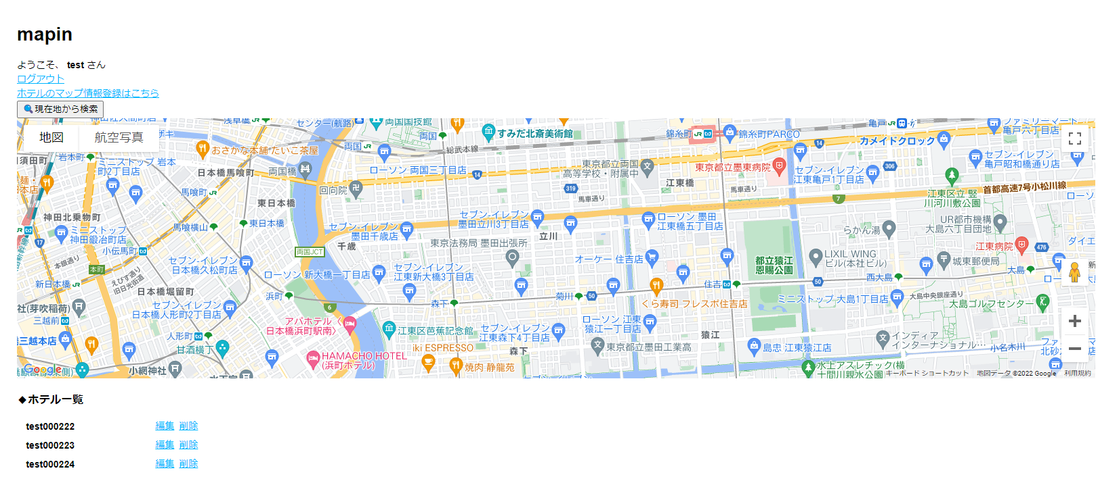
ホーム画面（通常時）


ホーム画面（通常時／マップ表示）
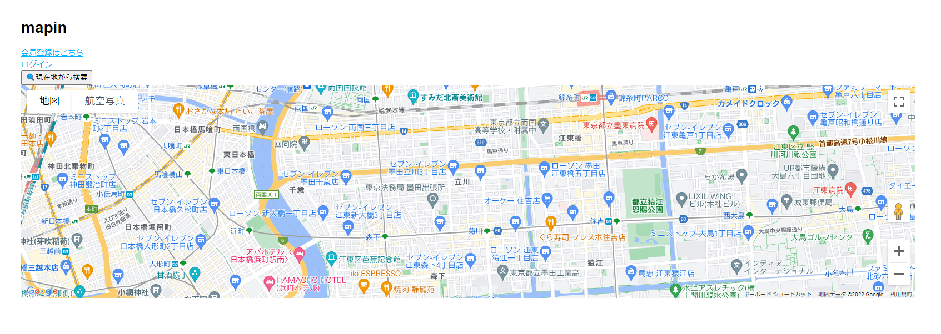

ホーム画面（ログイン時）


ホーム画面（ログイン時／マップ表示）

